パターン
EV |  |  |  |  |  |  |  |  | e-Power |  |  |  |  |  |  |  |  | ICE
 | 工順 | 開発ケース | DS | DC | PFC | VC | PT1 | PT2 |  | 工順 | 開発ケース | DS | DC | PFC | VC | PT1 | PT2 |  | 工順 | 開発ケース | DS | DC | PFC | VC | PT1 | PT2
 | JPN | CASE1 | - | - | 1 | 1 | - | - |  | JPN | CASE1 | - | - | 1 | 1 | - | - |  | JPN | CASE1 | - | - | 1 | 1 | - | -
 | US | CASE1.5 | - | - | 1 | 1 | - | - |  | US | CASE1.5 | - | - | 1 | 1 | - | - |  | US | CASE1.5 | - | - | 1 | 1 | - | -
 | US | CASE2 | - | - | 1 | 2 | - | - |  | US | CASE2 | - | - | 1 | 2 | - | - |  | US | CASE2 | - | - | 1 | 2 | - | -
 | PRC | CASE1.5 | - | - | 1 | 1 | - | - |  | PRC | CASE1.5 | - | - | 1 | 1 | - | - |  | PRC | CASE1.5 | - | - | 1 | 1 | - | -
 | PRC | CASE2 | - | - | 1 | 3 | - | - |  | PRC | CASE2 | - | - | 1 | 3 | - | - |  | PRC | CASE2 | - | - | 1 | 3 | - | -
 | EUR | CASE1.5 | - | - | 1 | 1 | - | - |  | EUR | CASE1.5 | - | - | 1 | 1 | - | - |  | EUR | CASE1.5 | - | - | 1 | 1 | - | -
 | EUR | CASE2 | - | - | 1 | 4 | - | - |  | EUR | CASE2 | - | - | 1 | 4 | - | - |  | EUR | CASE2 | - | - | 1 | 4 | - | -

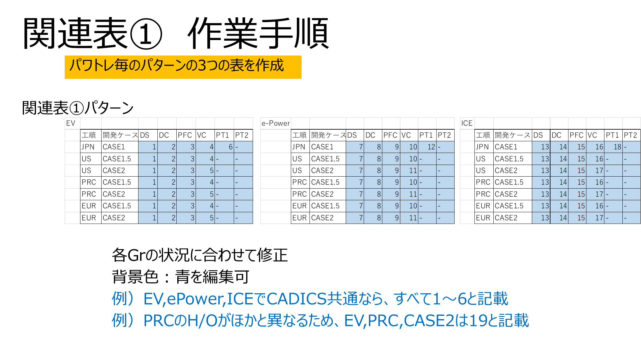

開発ケース
CASE1：H/Oしない
CASE1.5：PTロット以降H/O
CASE2： VCロット以降H/O

